信用交易
融资融券市场交易数据统计(2026-01-09)

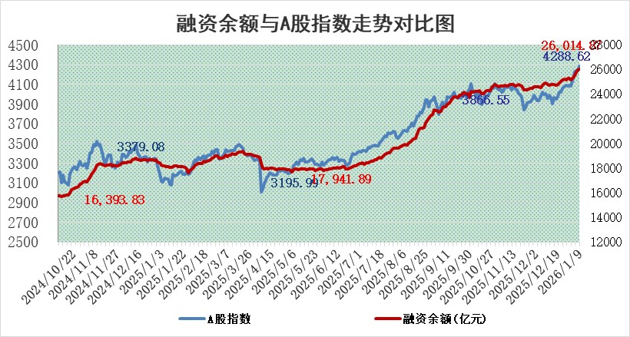
标的证券 | 融资融券余额（亿元） | 融资余额（亿元） | 融券余额（亿元） | 融资买入额（亿元） | 融资融券规模变化（亿元） | 融资余额增幅(‰) | 融券余额增幅(%)
统计数据 | 26,276.01 | 26,014.87 | 176.65 | 3,432.61 | 69.91 | 2.59 | 1.21

 |  |  |  |  |  |  |  | 305,932,142.23
 |  |  |  |  |  |  |  | 288615228.52
 |  |  |  |  |  |  |  | 288615228.52
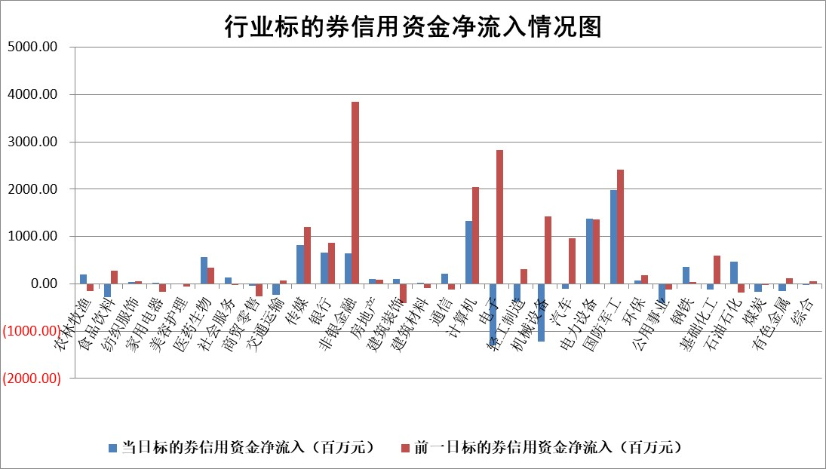

标的基金代码 | 标的基金简称 | 融资余额/市值(%) | 融资余额增幅(%) | 融资买入额/成交金额(%) | （融资余额净增额-融券余额净增额）/市值(‱) | 融券余额降幅(%) | ABS[（融资余额净增额-融券余额净增额）/市值净增额-1](%)
159902 | 华夏中小板ETF | 0.00 | 0.00 | 0.00 | 0.00 | 0.00 | 100.00
159915 | 易方达创业板ETF | 1.56 | 3.15 | 444235.64 | 4.74 | -2.09 | 87.24
159919 | 嘉实沪深300ETF | 0.46 | -0.50 | 2.41 | -0.26 | -3.21 | 100.47
159920 | 华夏恒生ETF | 25.66 | -0.35 | 3.65 | -9.21 | -199.05 | 118.28
159922 | 嘉实中证500ETF | 0.63 | 4.39 | 30.03 | 2.50 | -2.34 | 99.09
159925 | 南方沪深300ETF | 0.27 | 3.87 | 0.48 | 0.73 | -6.34 | 102.67
159928 | 消费ETF | 2.41 | 0.22 | 4.75 | 0.58 | 0.52 | 99.57
159934 | 易方达黄金ETF | 11.04 | -0.12 | 6.74 | -1.34 | 0.00 | 102.09
159939 | 全指信息技术ETF | 0.80 | 4.70 | 48.29 | 2.32 | -45.61 | 95.97
159940 | 全指金融地产ETF | 0.14 | 2.33 | 0.01 | 0.32 | 0.00 | 100.70
159995 | 半导体芯片ETF | 1.48 | -0.60 | 267.50 | -0.68 | 2.59 | 99.54
159997 | 天弘中证电子ETF | 1.13 | 1.10 | 3.23 | 1.22 | -0.76 | 101.22
159998 | 天弘中证计算机主题ETF | 0.98 | 13.69 | 0.49 | 11.78 | 0.00 | 97.00
510050 | 华夏上证50ETF | 1.18 | -0.58 | 88.84 | -0.76 | -0.93 | 101.48
510180 | 华安上证180ETF | 0.32 | -0.79 | 0.63 | -0.29 | -2.78 | 100.58
510880 | 华泰柏瑞红利ETF | 0.91 | -26.32 | 7.71 | -32.74 | -21.29 | 23.55
510900 | 易方达恒生H股ETF | 29.85 | -0.14 | 11.28 | -4.18 | 0.00 | 116.08
511010 | 5年期国债ETF | 2.85 | 0.02 | 0.00 | 0.05 | 0.00 | 100.03
511380 | 可转债及可交换债券ETF | 3.14 | 1.12 | 70.02 | 3.11 | -0.98 | 97.91
512000 | 全指证券ETF | 5.63 | 0.94 | 62.44 | 5.21 | -0.36 | 95.19
512010 | 沪深300医药卫生ETF | 3.35 | -1.23 | 15.12 | -4.23 | -1.00 | 105.92
512070 | 沪深300非银ETF | 1.37 | 3.88 | 2009.98 | 5.22 | 3.66 | 97.17
512400 | 南方中证申万有色金属ETF | 2.35 | 13.21 | 10.68 | 27.16 | -6.15 | 95.04
512580 | 广发中证环保产业ETF | 0.28 | -0.33 | 0.05 | -0.09 | 0.00 | 100.27
512660 | 国泰中证军工ETF | 1.85 | 30.44 | 4.81 | 42.39 | -3.81 | 92.21
512800 | 华宝中证银行ETF | 4.59 | 0.92 | 3.19 | 4.52 | 2.10 | 113.64
512980 | 广发中证传媒ETF | 3.45 | 189.85 | 4966.61 | 224.98 | -6.68 | 89.24
515030 | 华夏中证新能源汽车ETF | 0.90 | 3.13 | 1.97 | 2.64 | -0.73 | 95.31
515050 | 华夏中证5G通信主题ETF | 0.99 | 2.10 | 9.38 | 1.96 | -0.28 | 105.07
515070 | 华夏中证人工智能ETF | 1.56 | 6.74 | 15.67 | 9.85 | 0.00 | 93.14
标的股票比较指标 |  | 融资余额/流通A股市值(%) | 融资余额增幅(%) | 融资买入额/成交金额(%) | （融资余额净增额-融券余额净增额）/流通A股市值(‱) | 融券余额降幅(%) | ABS[（融资余额净增额-融券余额净增额）/流通A股市值净增额-1](%)
前十名标的个股 |  | 美硕科技 | 创新医疗 | 汉邦科技 | 邵阳液压 | 欧科亿 | 海阳科技
 |  | 恒兴新材 | 港通医疗 | 技源集团 | 创新医疗 | 榕基软件 | 金沃股份
 |  | 福建水泥 | 热景生物 | 现代投资 | 泰胜风能 | 佳电股份 | 兴发集团
 |  | 福达合金 | 普利特 | 中自科技 | 普利特 | 陕西华达 | 普天科技
 |  | 嘉曼服饰 | 悦康药业 | 贵州燃气 | 世嘉科技 | 华融化学 | 技源集团
 |  | 溯联股份 | 三孚股份 | 北自科技 | 康强电子 | 商络电子 | 南王科技
 |  | 森鹰窗业 | 芯源微 | 艾华集团 | 荣信文化 | 合锻智能 | 威高血净
 |  | 中科蓝讯 | 邵阳液压 | 仁和药业 | 诚达药业 | 融发核电 | 侨源股份
 |  | 天马科技 | 哈焊华通 | 冠豪高新 | 港通医疗 | 科大国创 | 古麒绒材
 |  | 福星股份 | 大位科技 | 楚天高速 | 盛邦安全 | 格林精密 | 永达股份
后十名标的个股 |  | 得润电子 | 万丰股份 | 棕榈股份 | 万丰股份 | 山东海化 | 众智科技
 |  | 金通灵 | 中国一重 | 惠博普 | 顺灏股份 | 中钢天源 | 威士顿
 |  | 人福医药 | 致尚科技 | 紫光国微 | 德龙汇能 | 康强电子 | 天海防务
 |  | 远大智能 | 顺灏股份 | 五矿发展 | 致尚科技 | 交运股份 | 力聚热能
 |  | 太原重工 | 华林证券 | 得润电子 | 国科微 | 鸿利智汇 | 皖维高新
 |  | 农业银行 | 环旭电子 | 金通灵 | 常青科技 | 永杉锂业 | 乔锋智能
 |  | 山东高速 | 宝丰能源 | 人福医药 | 黄河旋风 | 国星光电 | 中重科技
 |  | 中国人寿 | 德龙汇能 | 远大智能 | 遥望科技 | 华新环保 | 博迁新材
 |  | 中国神华 | 黄河旋风 | 太原重工 | 麦澜德 | 高新兴 | 夏厦精密
 |  | 工商银行 | 深水海纳 | 华夏幸福 | 埃科光电 | 华电科工 | 广康生化
说明：1.以上普通交易数据和信用交易数据皆以交易日收盘后数据为基准；2.上述标的证券总数据只计算标的证券市场总数据，不包括从标的证券中调出去标的证券数据，所以与交易所公布的总值略有不同； 3.上述行业采用申万一级行业分类；4.以上标的基金和标的个股中比较的6个指标值中：前5个（从左至右）为正向指标，值越大排名越靠前；第6个为逆向指标，值越小，排名越靠前；5.第6个指标中ABS[]表示求绝对值，其主要用于考量信用资金相对净流入对股价相对净变化的贡献程度；6.数据来源：wind，交易所。

 |  |  |  | 证券代码 | 新增融资余额 | 融资买入额 | 融资买入增幅前10
 |  | 1 | 西部建设 | 002302 | 80643953 | 177472374 | 41%
 |  | 2 | 天键股份 | 301383 | 27855096 | 56831811 | 39%
 |  | 3 | 井松智能 | 688251 | 7040854 | 13763946 | 27%
 |  | 4 | 国电电力 | 600795 | 116116226 | 151740647 | 23%
 |  | 5 | 华立科技 | 301011 | 9342856 | 31199107 | 23%
 |  | 6 | 捷邦科技 | 301326 | 9066090 | 22350547 | 22%
 |  | 7 | 海利尔 | 603639 | 19864834 | 35520613 | 20%
 |  | 8 | 华研精机 | 301138 | 7597460 | 13339451 | 16%
 |  | 9 | 鹏辉能源 | 300438 | 83773067 | 304558811 | 16%
 |  | 10 | 建科股份 | 301115 | 7106455 | 29879412 | 15%

